게임 루프 프로세스
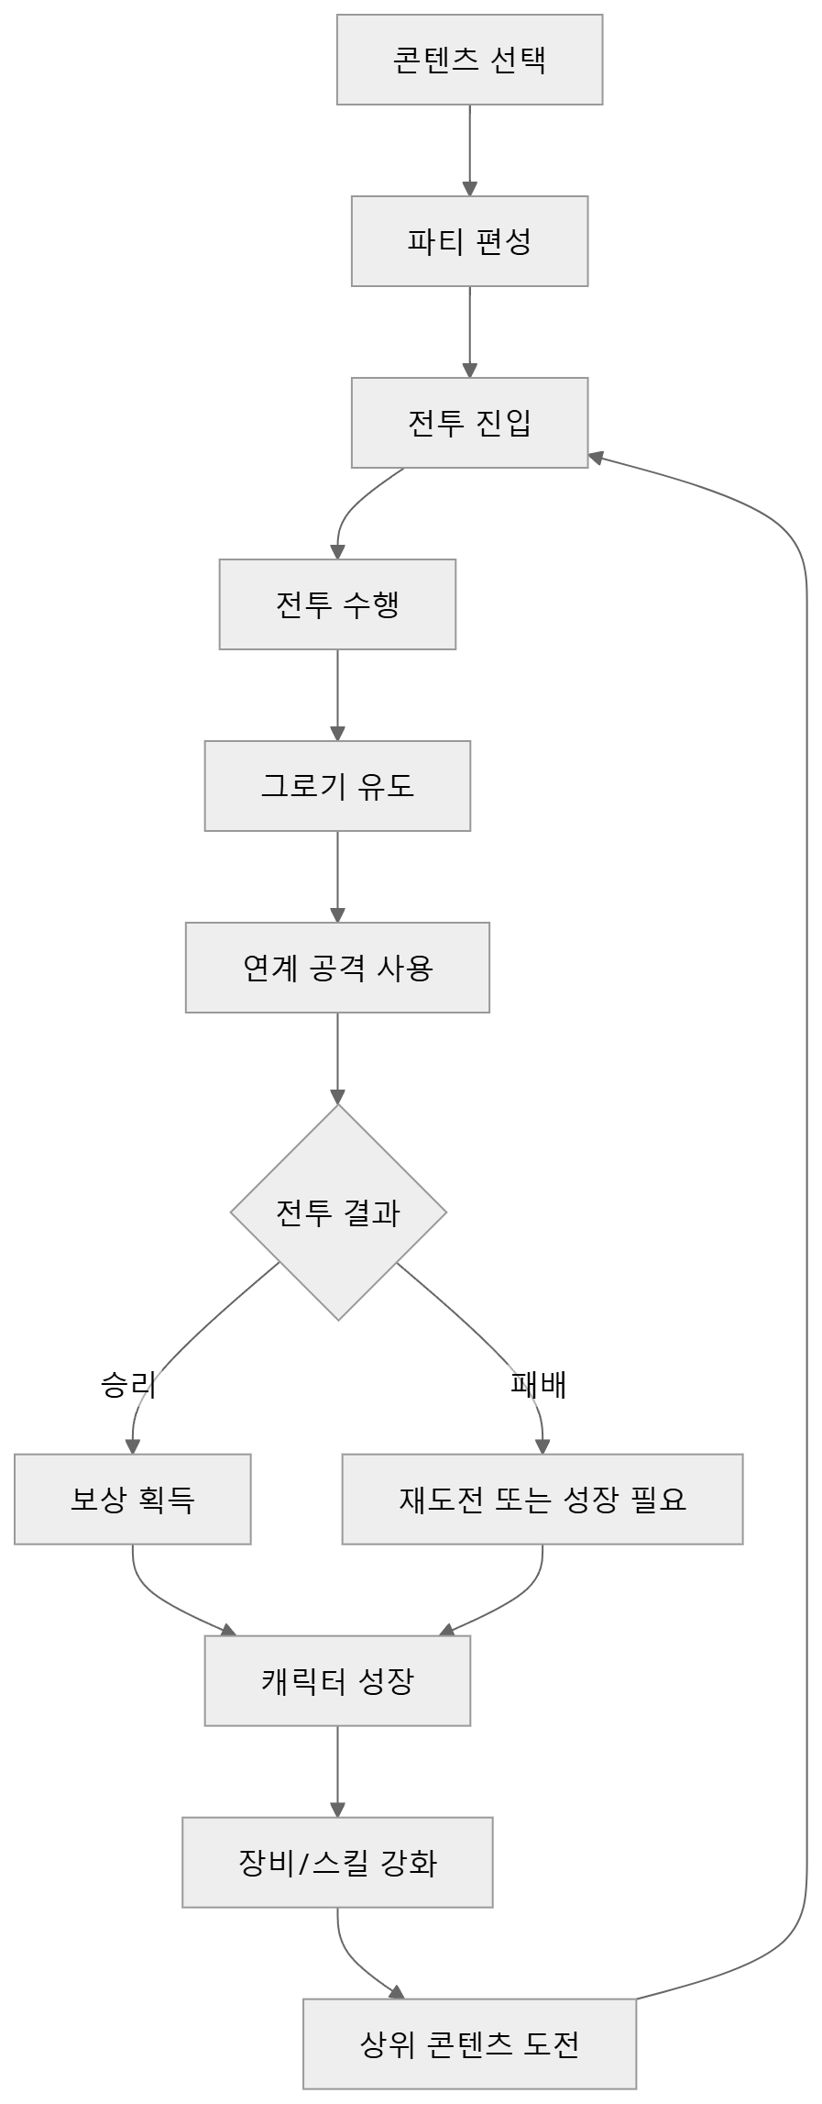
게임 루프 프로세스

콘텐츠 진행 프로세스
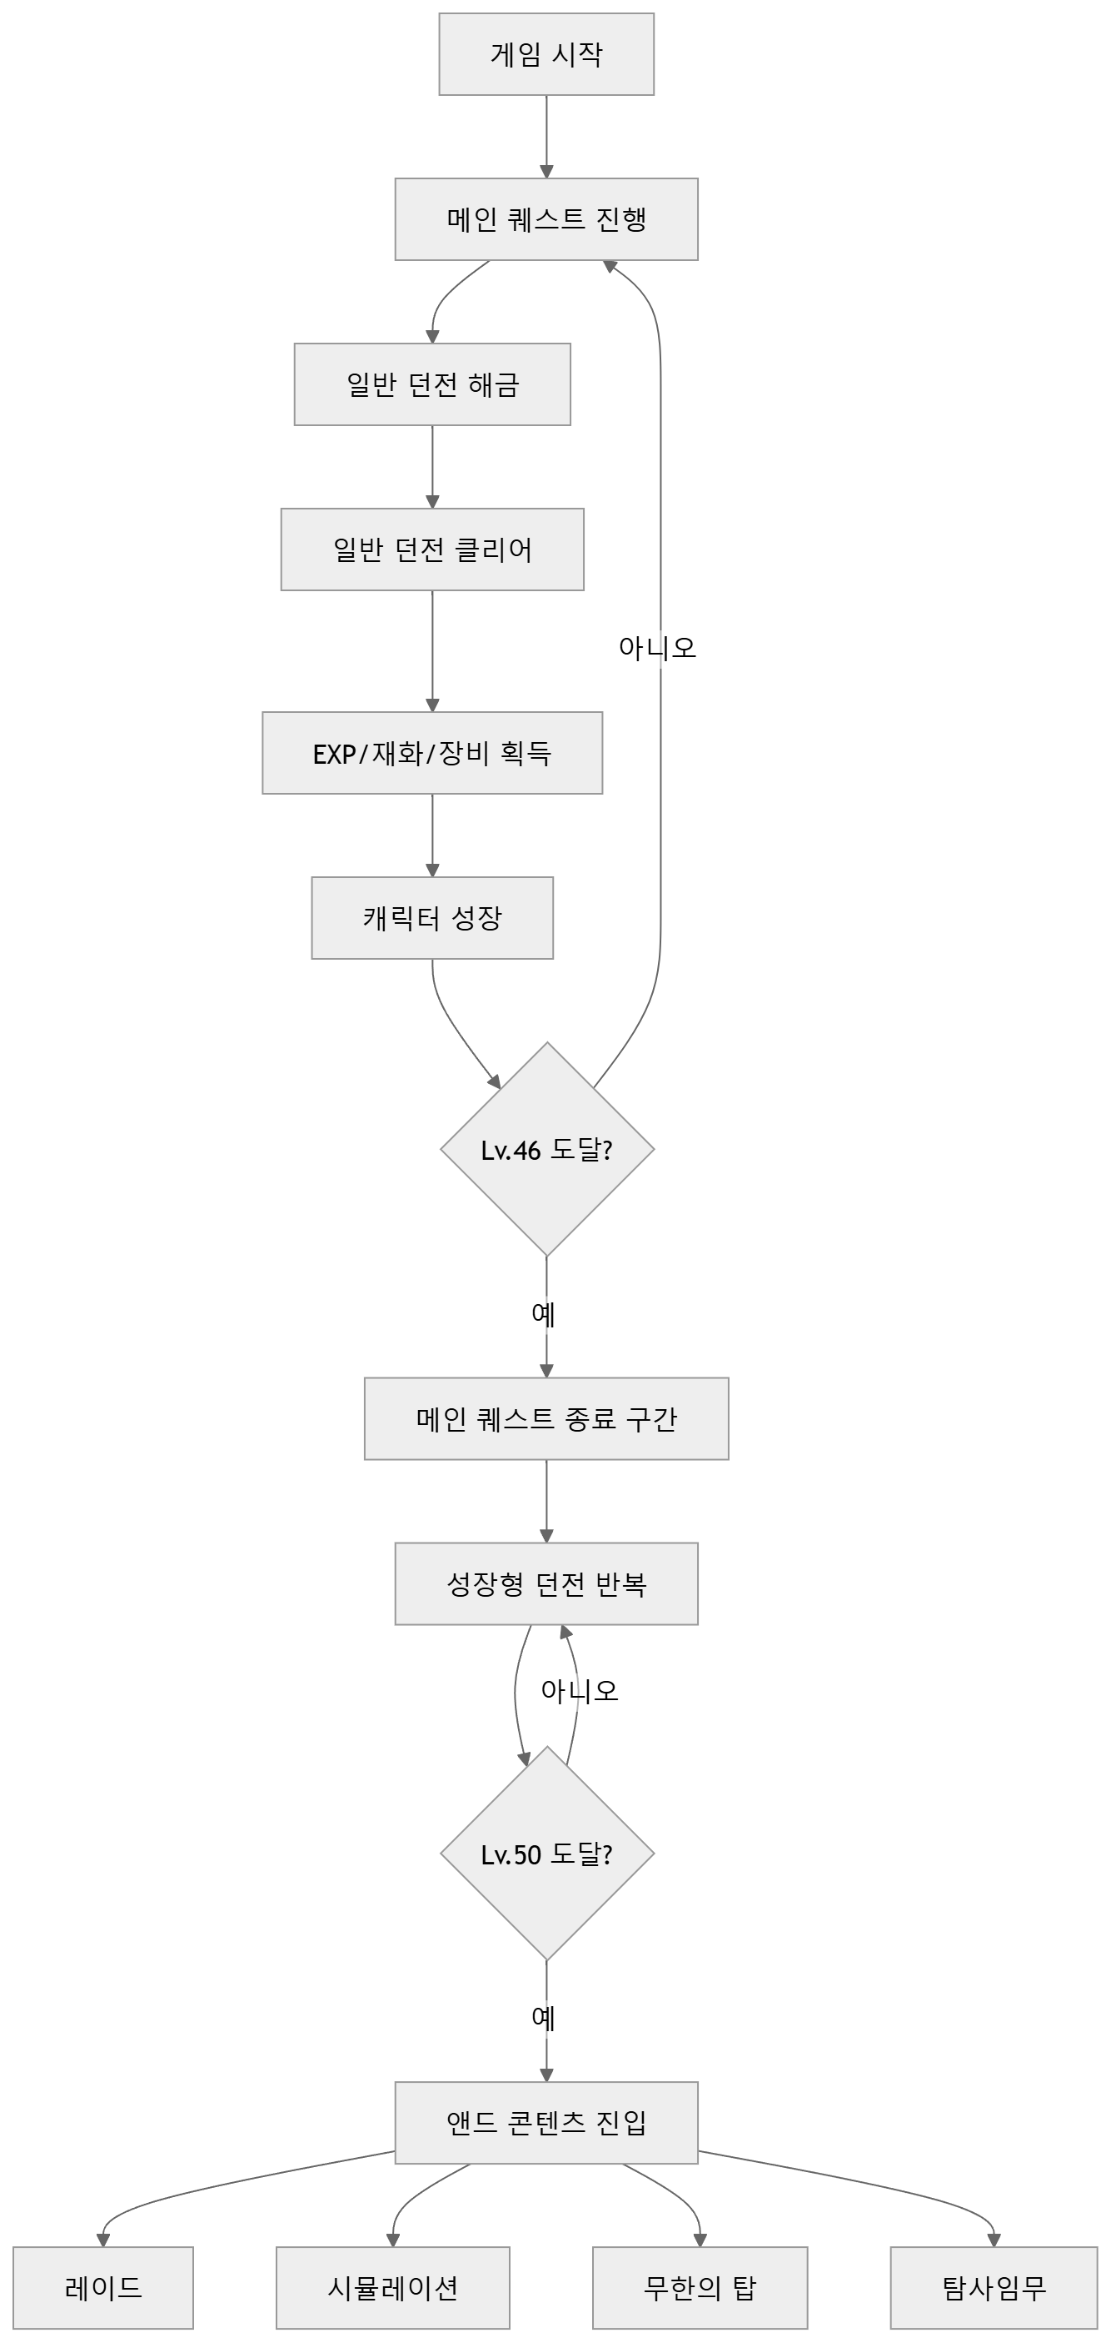
콘텐츠 진행 프로세스

캐릭터 성장 프로세스
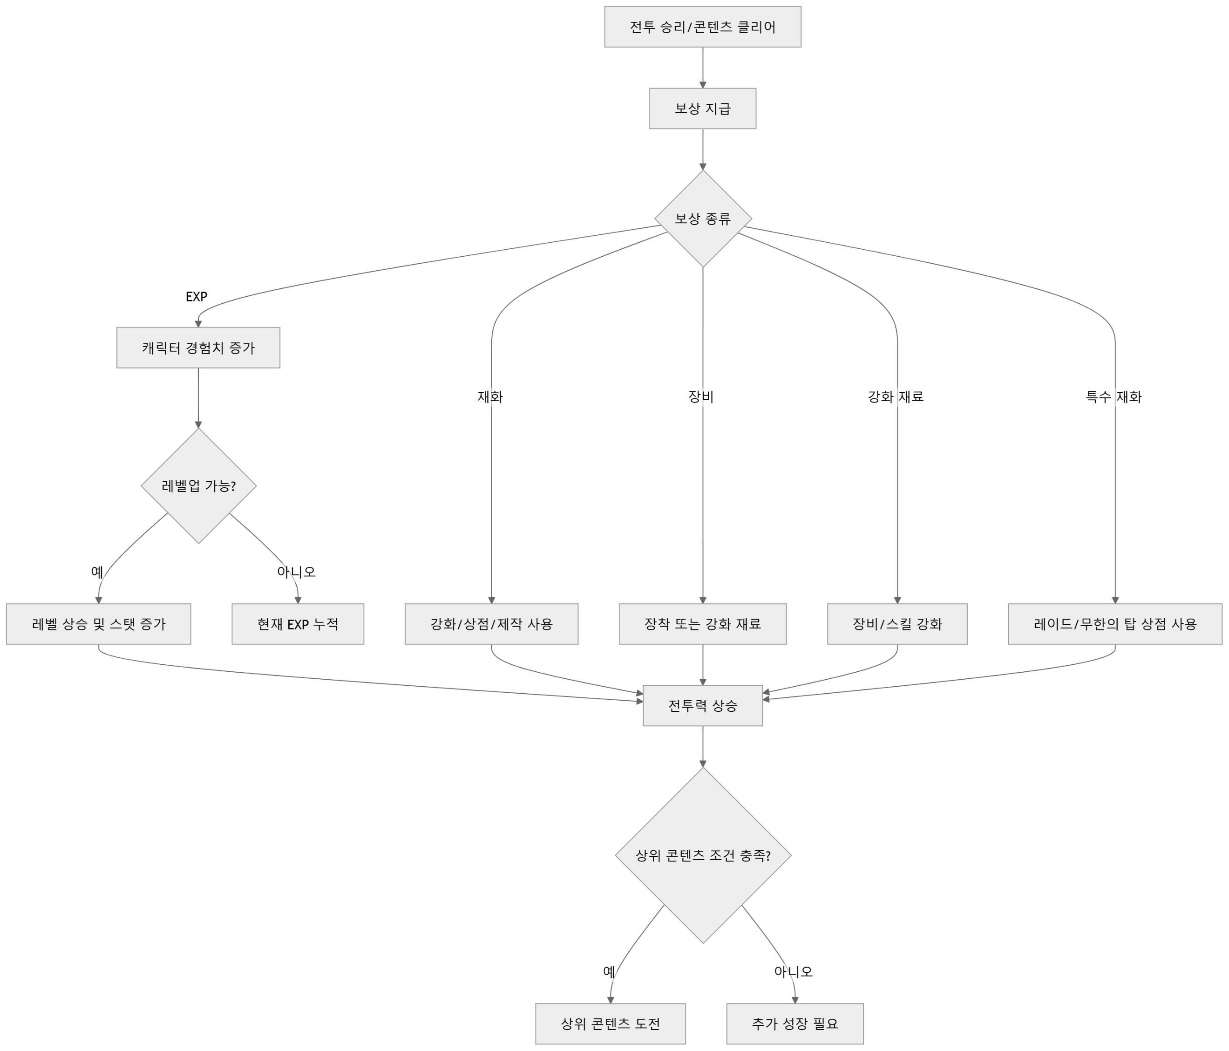
캐릭터 성장 프로세스

전투,비전투 상태 진입 프로세스
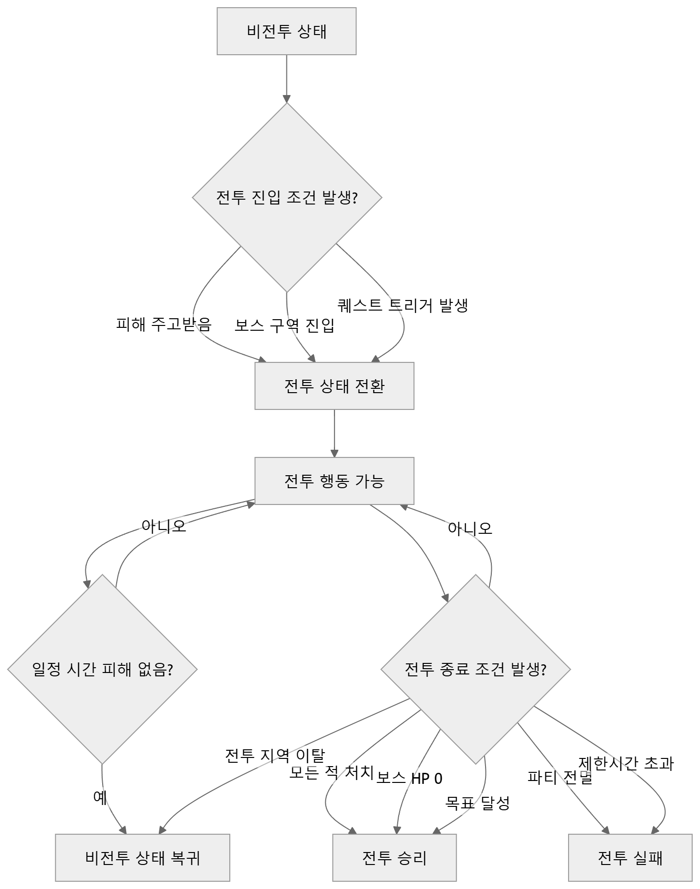
전투/비전투 상태 진입 프로세스

타겟 지정 프로세스
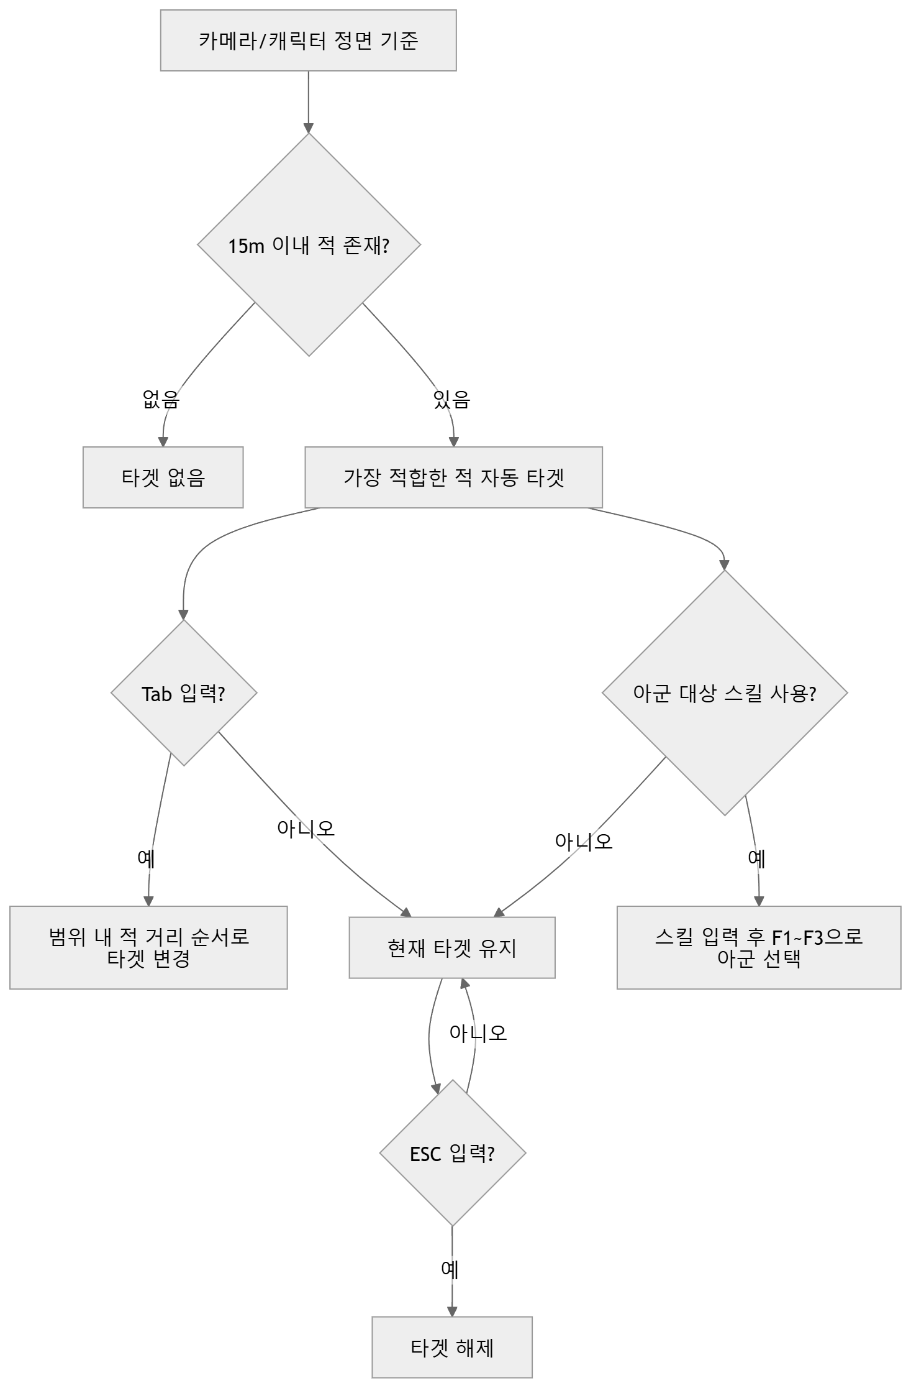
타겟 지정 프로세스

스킬 사용 프로세스
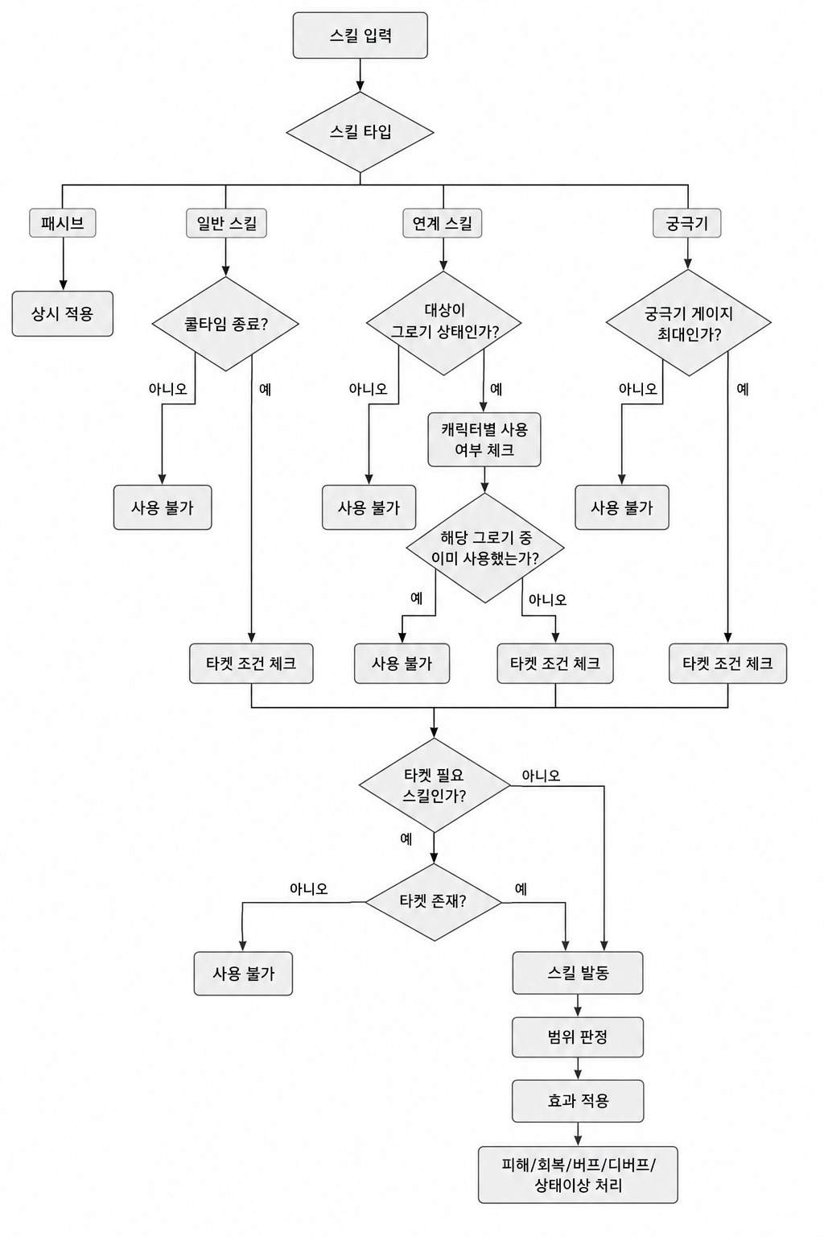
스킬 사용 프로세스

보스 부위파괴 프로세스
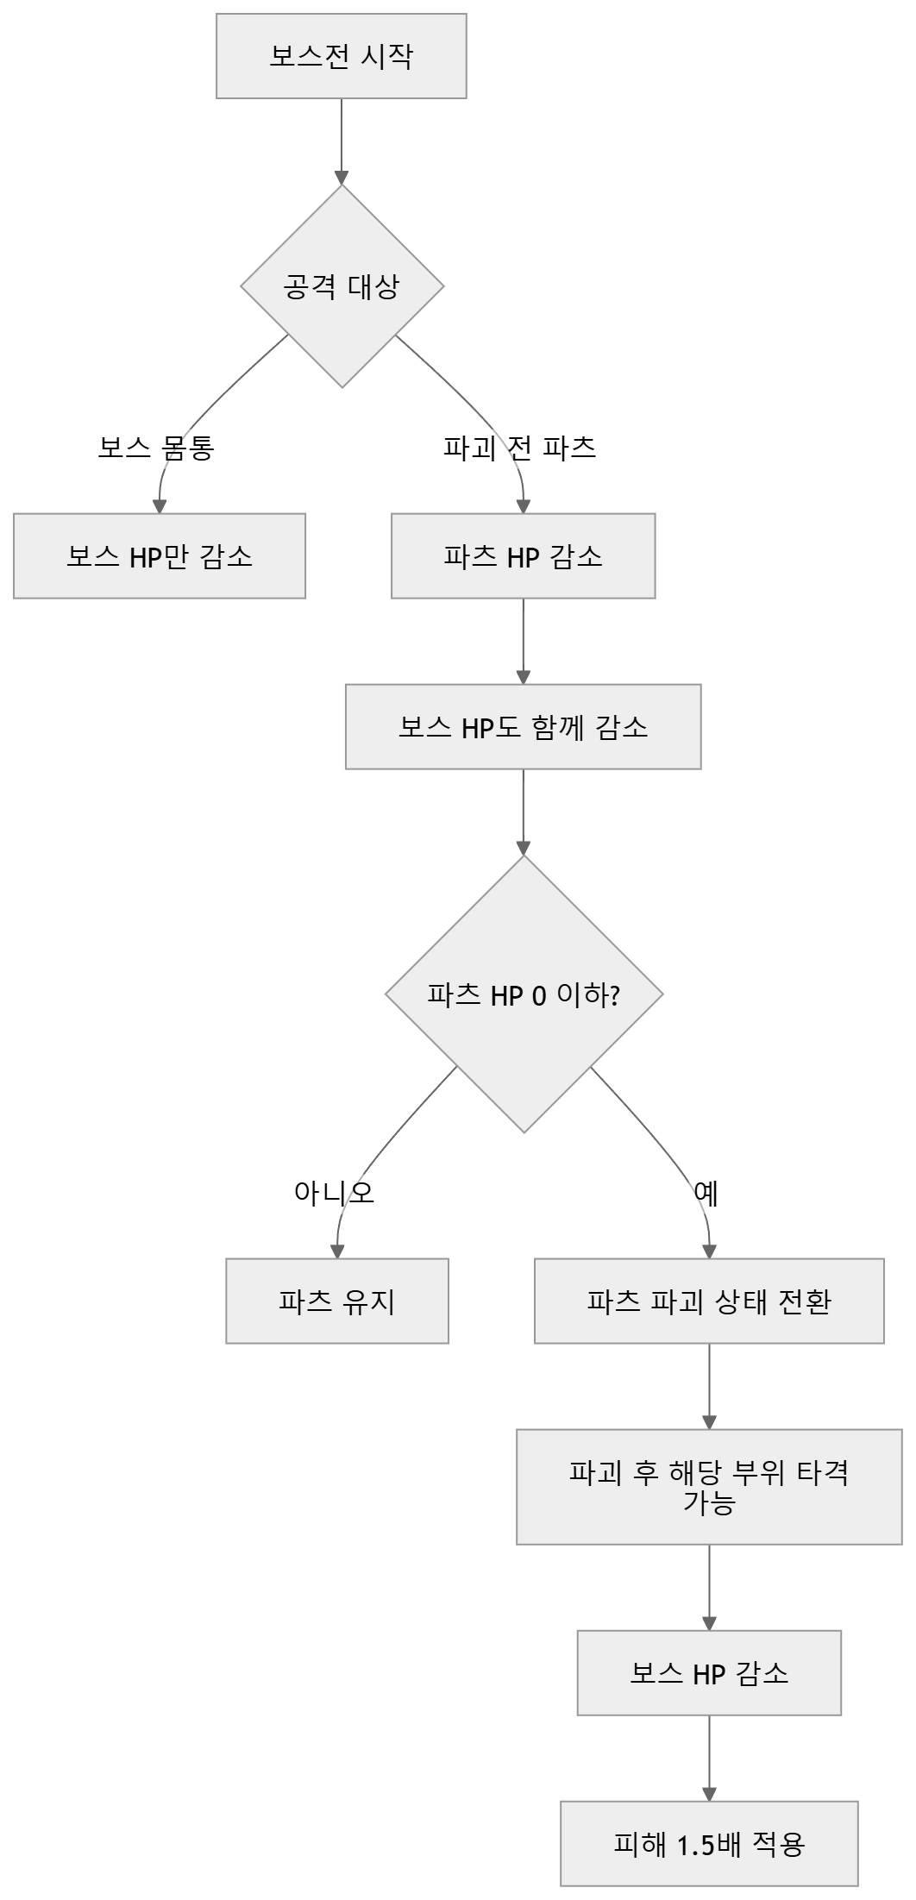
보스 부위파괴 프로세스

